kuulid
 | PÕHIHINNAD 14.09.2023
 | ilma käibemaksuta

Kuulventiilid |  |  |  | Allahindlus:
 |  |  |  | 0%
Kood | Nimetus | hind | Netohind
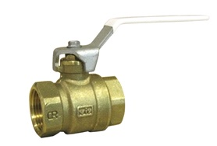
4606LE08 | Evimex STF-kuulventiil 1/4" sk-sk, erimessing | 4.50 | 4.50
4606LE10 | Evimex STF-kuulventiil 3/8" sk-sk, erimessing | 4.90 | 4.90
4606LE15 | Evimex STF-kuulventiil 1/2" sk-sk, erimessing | 7.30 | 7.30
4606LE20 | Evimex STF-kuulventiil 3/4" sk-sk, erimessing | 9.70 | 9.70
4606LE25 | Evimex STF-kuulventiil 1" sk-sk, erimessing | 16.80 | 16.80
4606LE32 | Evimex STF-kuulventiil 1 1/4" sk-sk, erimessing | 24.00 | 24.00
4606LE40 | Evimex STF-kuulventiil 1 1/2" sk-sk, erimessing | 39.20 | 39.20
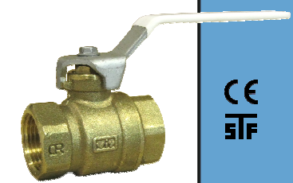
4606LE50 | Evimex STF-kuulventiil 2" sk-sk, erimessing | 56.40 | 56.40

460615 | VIR kuulventiil 1/2" sk-sk, erimessing | 8.20 | 8.20
460620 | VIR kuulventiil 3/4" sk-sk, erimessing | 10.70 | 10.70
460625 | VIR kuulventiil 1" sk-sk, erimessing | 17.80 | 17.80
460632 | VIR kuulventiil 1 1/4" sk-sk, erimessing | 27.25 | 27.25
460640 | VIR kuulventiil 1 1/2" sk-sk, erimessing | 39.90 | 39.90
460650 | VIR kuulventiil 2" sk-sk, erimessing | 57.95 | 57.95

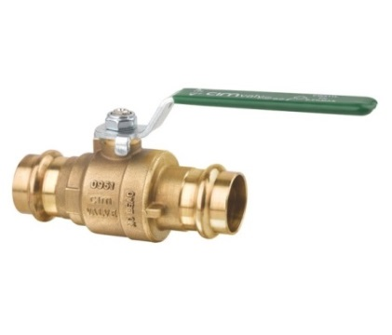
44122015 | CIM press kuulventiil 15 mm M ja V profiil, erimessing | 11.30 | 11.30
44122018 | CIM press kuulventiil 18 mm M ja V profiil, erimessing | 15.90 | 15.90
44122022 | CIM press kuulventiil 22 mm M ja V profiil, erimessing | 16.80 | 16.80
44122028 | CIM press kuulventiil 28 mm M ja V profiil, erimessing | 22.50 | 22.50
44122035 | CIM press kuulventiil 35 mm M ja V profiil, erimessing | 34.50 | 34.50
44122042 | CIM press kuulventiil 42 mm M , erimessing | 63.60 | 63.60
44122054 | CIM press kuulventiil 54 mm M , erimessing | 89.50 | 89.50
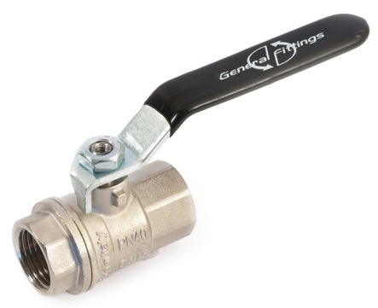

434515 | GF kuulventiil 1/2" sk-sk | 4.75 | 4.75
434520 | GF kuulventiil 3/4" sk-sk | 7.10 | 7.10
434525 | GF kuulventiil 1" sk-sk | 10.50 | 10.50
434532 | GF kuulventiil 1 1/4" sk-sk | 16.80 | 16.80
434540 | GF kuulventiil 1 1/2" sk-sk | 24.25 | 24.25
434550 | GF kuulventiil 2" sk-sk | 38.60 | 38.60
434565 | GF kuulventiil 2 1/2" sk-sk | 125.10 | 125.10
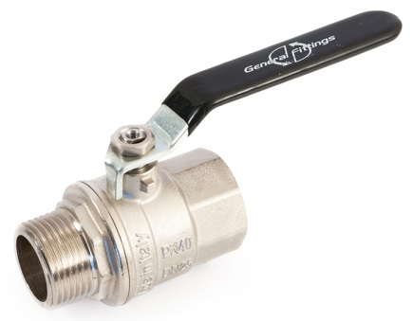
434580 | GF kuulventiil 3" sk-sk | 184.10 | 184.10

434615 | GF kuulventiil 1/2" sk-vk | 5.45 | 5.45
434620 | GF kuulventiil 3/4" sk-vk | 7.95 | 7.95
434625 | GF kuulventiil 1" sk-vk | 11.60 | 11.60
434632 | GF kuulventiil 1 1/4" sk-vk | 18.55 | 18.55
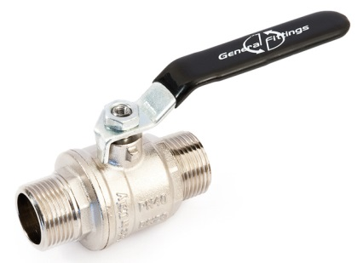
434640 | GF kuulventiil 1 1/2" sk-vk | 26.00 | 26.00
434650 | GF kuulventiil 2" sk-vk | 42.40 | 42.40

434715 | GF kuulventiil 1/2" vk-vk | 6.10 | 6.10
434720 | GF kuulventiil 3/4" vk-vk | 9.00 | 9.00
434725 | GF kuulventiil 1" vk-vk | 13.15 | 13.15

434015 | GF kuulventiil 1/2" sk-sk liblikkäepide | 4.60 | 4.60
434020 | GF kuulventiil 3/4" sk-sk liblikkäepide | 6.80 | 6.80
434025 | GF kuulventiil 1" sk-sk liblikkäepide | 10.50 | 10.50

434215 | GF kuulventiil 1/2" sk-vk liblikkäepide | 5.20 | 5.20
434220 | GF kuulventiil 3/4" sk-vk liblikkäepide | 7.60 | 7.60
434225 | GF kuulventiil 1" sk-vk liblikkäepide | 10.90 | 10.90

434315 | GF kuulventiil 1/2" vk-vk liblikkäepide | 5.85 | 5.85
434320 | GF kuulventiil 3/4" vk-vk liblikkäepide | 8.70 | 8.70
434325 | GF kuulventiil 1" vk-vk liblikkäepide | 13.00 | 13.00

434415 | Am.ühendusega kuulventiil 1/2" vk-sk, liblikkäepide | 6.15 | 6.15
434420 | Am.ühendusega kuulventiil 3/4" vk-sk, liblikkäepide | 9.30 | 9.30
434425 | Am.ühendusega kuulventiil 1" vk-sk, liblikkäepide | 15.30 | 15.30

434815 | Am.ühendusega nurkkuulventiil 1/2" vk-sk, liblikkäepide | 12.85 | 12.85
434820 | Am.ühendusega nurkkuulventiil 3/4" vk-sk, liblikkäepide | 18.80 | 18.80
434825 | Am.ühendusega nurkkuulventiil 1" vk-sk, liblikkäepide | 28.55 | 28.55

433425 | Kollektori am.ühendusega 1" sk-vk termomeetriga sirge | 20.10 | 20.10

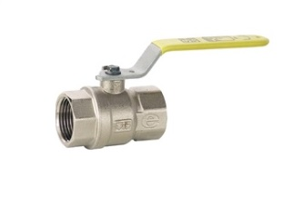
460515 | GAS 1/2" kuulventiil gaasile sk-sk | 6.95 | 6.95
460520 | GAS 3/4" kuulventiil gaasile sk-sk | 8.70 | 8.70
460525 | GAS 1" kuulventiil gaasile sk-sk | 14.10 | 14.10
460532 | GAS 1 1/4" kuulventiil gaasile sk-sk | 24.10 | 24.10
460540 | GAS 1 1/2" kuulventiil gaasile sk-sk | 35.05 | 35.05
460550 | GAS 2" kuulventiil gaasile sk-sk | 55.20 | 55.20
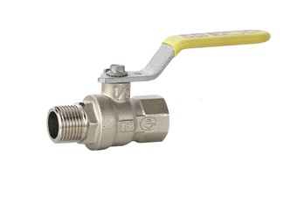
460415 | GAS 1/2" kuulventiil gaasile sk-vk | 6.70 | 6.70
460420 | GAS 3/4" kuulventiil gaasile sk-vk | 9.20 | 9.20
460425 | GAS 1" kuulventiil gaasile sk-vk | 14.80 | 14.80
460432 | GAS 1 1/4" kuulventiil gaasile sk-vk | 25.30 | 25.30
460440 | GAS 1 1/2" kuulventiil gaasile sk-vk | 37.80 | 37.80
460450 | GAS 2" kuulventiil gaasile sk-vk | 57.95 | 57.95

424320 | Impel filtriga kuulventiil FBV 480 3/4" sk-sk | 28.75 | 28.75
424325 | Impel filtriga kuulventiil FBV 480 1" sk-sk | 38.00 | 38.00
424325T | Impel filtriga kuulventiil FBV 480 1" sk-sk termomeetriga | 56.90 | 56.90
424332 | Impel filtriga kuulventiil FBV 480 1 1/4" sk-sk | 59.00 | 59.00
424340 | Impel filtriga kuulventiil FBV 480 1 1/2" sk-sk | 92.85 | 92.85
424350 | Impel filtriga kuulventiil FBV 480 2" sk-sk | 168.70 | 168.70

424420 | Impel filtri/magnetiga kuulventiil FBVM 486 3/4" sk-sk | 43.50 | 43.50
424425 | Impel filtri/magnetiga kuulventiil FBVM 486 1" sk-sk | 52.20 | 52.20
424432 | Impel filtri/magnetiga kuulventiil FBVM 486 1 1/4" sk-sk | 68.65 | 68.65
424440 | Impel filtri/magnetiga kuulventiil FBVM 486 1 1/2" sk-sk | 113.30 | 113.30
424450 | Impel filtri/magnetiga kuulventiil FBVM 486 2" sk-sk | 198.35 | 198.35

